Лист1
№ | Дата выявления | Владелец конструкции / Собственник обьекта недвижимого им-ва / Лицо, управомоченное собственниками | Район города | Адрес размещения | Тип конструкции | Содержание | Фото конструкции
1 | 2024-02-21 | ООО "УК "Альфа-сервис" | Советский | ул. Ошарская, д. 77А | Не установленный Правилами тип | КАФЕ-СТОЛОВАЯ | 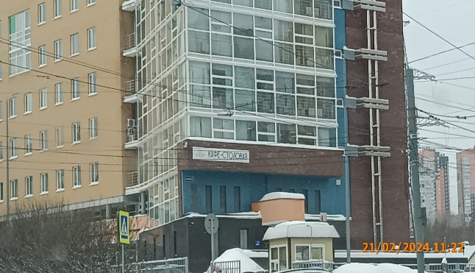
2
3
4
5
6
7
8
9
10
11

13
14
15
16
17
18
19
20
21
22
23
24
25
26
27
28
29
30
31
32
33
34
35
36
37
38
39
40
41
42
43
44
45
46
47
48
49
50
51
52
53
54
55
56
57
58
59
60
61
62
63

